画面説明
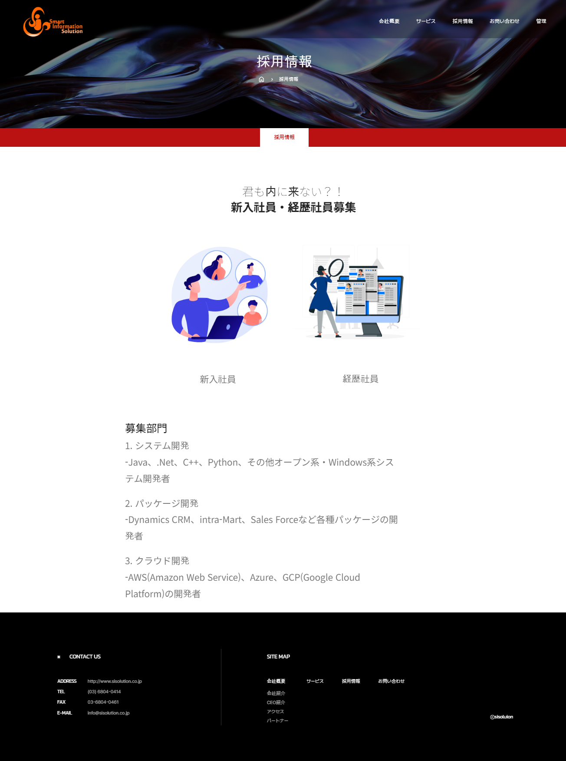
SC_000_共通画面.xlsx
SC_002_会社概要_共通画面
遷移された場所 | 画面紹介 | 操作
会社概要 | この画面は採用情報を見る画面です。 | 特別な操作はありません。

1
2

3

4

5

SC_000_共通画面.xlsx

